Hoja1
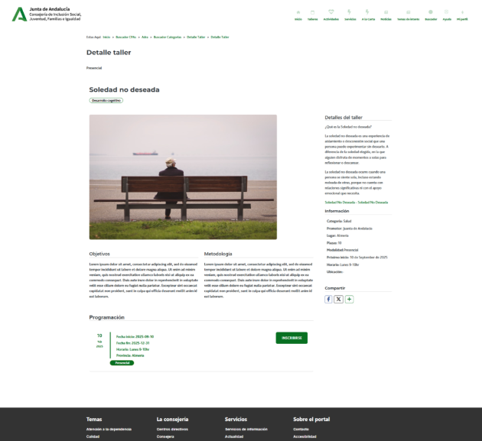
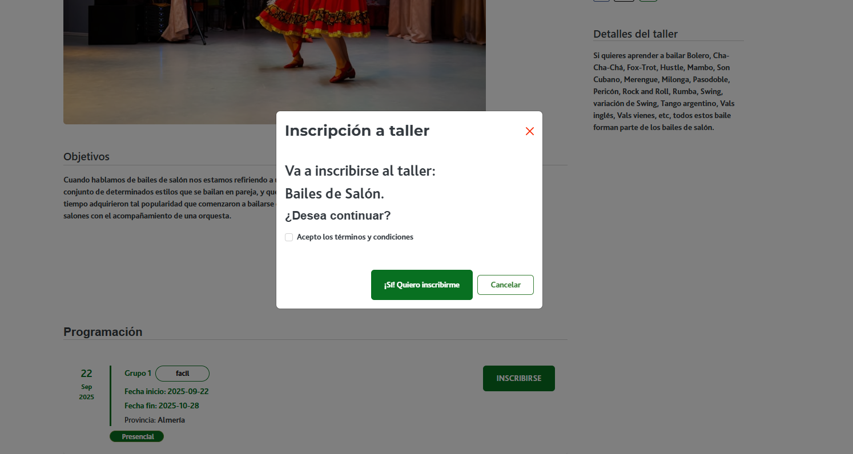
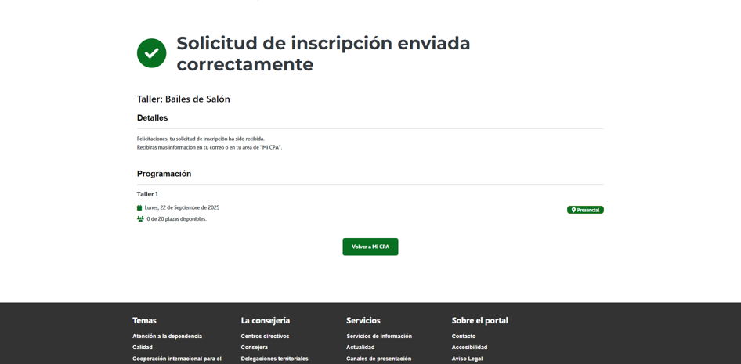

Enunciado de la historia |  |  |  | Criterios de aceptación
Identificador (ID) de la historia | Rol | Característica / Funcionalidad | Razón / Resultado | Número (#) de escenario | Criterio de aceptación (Título) | Contexto | Evento | Resultado / Comportamiento esperado
HU-CPA-0331-GESTION-TALLERES-PERSONAS-INSCRIPCION-TALLER-CPA-VIRTUAL_V0 | Como persona Socia que accede desde el Formulario Consulta Listado Talleres CPA Virtual '(HU-CPA-0321-GESTION-TALLERES-PERSONAS-CONSULTA-LISTADO-TALLERES-CPA-VIRTUAL), habiendo seleccionado una taller vigente, al que no se haya inscrito ya la persona Socia. Se enviarán por contexto desde dicho formulario los datos del taller seleccionado previamente. | Para el taller vigente, previamente seleccionado por la persona Socia, y en la que aparece como NO inscrito (siempre que los estados no sean: 'Admitido', 'No admitido', 'En reserva', 'Sin validar') , desde la funcionalidad 'inscripción' será posible realizar la inscripción, siempre que la fecha del día no supere la fecha de inscripción o la fecha de inscripción extra. En el caso de que el estado de la inscripción al taller de la persona Socia solicitante sea 'Sin validar', se deberá mostrar en pantalla el estado 'Pendiente de autorización'. | Se mostrará en el formulario el detalle del taller del CPA previamente seleccionado con el botón ' inscripción' activo. Una vez pulsado el botón, se creará la solicitud de inscripción con el estado 'sin validar' (para modalidad del taller 'presencial') y 'admitida' (modalidad 'internet'). Además, se activará el botón 'cancelar inscripción', a la vez que se desactivará el 'inscripción'. Para el taller con estado 'sin validar' se mostrará en pantalla el estado 'Pendiente de autorización'. | 1 | Formulario Inscripcion Taller CPA Virtual | Una vez la persona Socia haya seleccionado en el Formulario Consulta Listado Talleres CPA Virtual '(HU-CPA-0321-GESTION-TALLERES-PERSONAS-CONSULTA-LISTADO-TALLERES-CPA-VIRTUAL) un taller y pulsado el botón 'inscripción', se le presentará el formulario detallado en esta HU. | N/A | Una vez la persona Socia haya seleccionado en el Formulario Consulta Listado Talleres CPA Virtual '(HU-CPA-0321-GESTION-TALLERES-PERSONAS-CONSULTA-LISTADO-TALLERES-CPA-VIRTUAL) un taller y pulsado el botón 'inscripción' , podrá crear su solicitud de inscripción, momento en el que se presentará este formulario, detallado en esta HU. En base a los datos de contexto recibidos desde el formulario indicado se presentará en la cabecera de la pantalla el detalle del taller previamente seleccionado.
 |  |  |  |  | Selección Centro
 |  |  |  | 2 | Código CPA | Se presenta un campo texto. No Visible. Presentará el código del CPA. | N/A | Se presentará en el campo del formulario el valor obtenido previamente mediante contexto desde el 'Formulario Autenticación' (HU-CPA-0001-AUTENTICACION_CPA-VIRTUAL_FASE1)
 |  |  |  | 3 | CPA | Se presenta un campo texto. No Editable. Presentará el nombre del CPA. | N/A | Se presentará en el campo del formulario el valor obtenido previamente mediante contexto desde el 'Formulario Autenticación' (HU-CPA-0001-AUTENTICACION_CPA-VIRTUAL_FASE1)
 |  |  |  | 4 | Provincia CPA | Se presenta un campo texto. No Editable. Presentará el nombre de la provincia del CPA | N/A | Se presentará en el campo del formulario el valor obtenido previamente mediante contexto desde el 'Formulario Autenticación' (HU-CPA-0001-AUTENTICACION_CPA-VIRTUAL_FASE1)
 |  |  |  | 5 | Código Postal | Se presenta un campo texto. No Editable. Presentará el código postal del CPA. | N/A | Se presentará en el campo del formulario el valor obtenido previamente mediante contexto desde el 'Formulario Autenticación' (HU-CPA-0001-AUTENTICACION_CPA-VIRTUAL_FASE1)
 |  |  |  |  | Detalle Taller
 |  |  |  | 6 | Código Taller | Se presenta un campo numérico. No visible. Código del taller. Presentará el nombre del taller, obtenido previamente desde el Formulario Consulta Listado Talleres CPA Virtual '(HU-CPA-0321-GESTION-TALLERES-PERSONAS-CONSULTA-LISTADO-TALLERES-CPA-VIRTUAL) | N/A | Campo oculto.
 |  |  |  | 7 | Denominación Taller | Se presenta un campo texto. No editable. Denominación del taller. Presentará el nombre del taller, obtenido previamente desde el Formulario Consulta Listado Talleres CPA Virtual '(HU-CPA-0321-GESTION-TALLERES-PERSONAS-CONSULTA-LISTADO-TALLERES-CPA-VIRTUAL) | N/A | Se presenta en pantalla el valor obtenido.
 |  |  |  | 8 | Descripción Taller | Se presenta un campo texto. No editable. Descripción del taller. Presentará el nombre del taller, obtenido previamente desde el Formulario Consulta Listado Talleres CPA Virtual '(HU-CPA-0321-GESTION-TALLERES-PERSONAS-CONSULTA-LISTADO-TALLERES-CPA-VIRTUAL) | N/A | Se presenta en pantalla el valor obtenido.
 |  |  |  | 9 | Area | Campo texto. No editable. Presentará el nombre del taller, obtenido previamente desde el Formulario Consulta Listado Talleres CPA Virtual '(HU-CPA-0321-GESTION-TALLERES-PERSONAS-CONSULTA-LISTADO-TALLERES-CPA-VIRTUAL) | N/A | Se presenta en pantalla el valor obtenido.
 |  |  |  | 10 | Modalidad | Campo texto. No editable. Presentará el nombre del taller, obtenido previamente desde el Formulario Consulta Listado Talleres CPA Virtual '(HU-CPA-0321-GESTION-TALLERES-PERSONAS-CONSULTA-LISTADO-TALLERES-CPA-VIRTUAL) | N/A | Se presenta en pantalla el valor obtenido.
 |  |  |  | 11 | Promotor | Campo texto. No editable. | N/A | Se presenta en pantalla el valor obtenido.
 |  |  |  | 12 | Tipo Horario | Se presenta un campo texto. No editable.Tipo de horario del taller. Presentará el nombre del taller, obtenido previamente desde el Formulario Consulta Listado Talleres CPA Virtual '(HU-CPA-0321-GESTION-TALLERES-PERSONAS-CONSULTA-LISTADO-TALLERES-CPA-VIRTUAL) | N/A | Se presenta en pantalla el valor obtenido.
 |  |  |  | 13 | Fecha inicio | Se presenta un campo fecha. No editable. Fecha de inicio del taller. Presentará el nombre del taller, obtenido previamente desde el Formulario Consulta Listado Talleres CPA Virtual '(HU-CPA-0321-GESTION-TALLERES-PERSONAS-CONSULTA-LISTADO-TALLERES-CPA-VIRTUAL) | N/A | Se presenta en pantalla el valor obtenido.
 |  |  |  | 14 | Fecha fin | Se presenta un campo fecha. No editable. Fecha fin del taller. Presentará el nombre del taller, obtenido previamente desde el Formulario Consulta Listado Talleres CPA Virtual '(HU-CPA-0321-GESTION-TALLERES-PERSONAS-CONSULTA-LISTADO-TALLERES-CPA-VIRTUAL) | N/A | Se presenta en pantalla el valor obtenido.
 |  |  |  | 15 | Horario | Se presenta un campo texto. No editable.Horario (días de la semana y horario) en las que se impartirán las sesiones del taller. Presentará el nombre del taller, obtenido previamente desde el Formulario Consulta Listado Talleres CPA Virtual '(HU-CPA-0321-GESTION-TALLERES-PERSONAS-CONSULTA-LISTADO-TALLERES-CPA-VIRTUAL) | N/A | Se presenta en pantalla el valor obtenido.
 |  |  |  | 16 | Fecha inicio inscripción | Se presenta un campo fecha.No editable. Fecha de inicio para las inscripciones al taller. Presentará el nombre del taller, obtenido previamente desde el Formulario Consulta Listado Talleres CPA Virtual '(HU-CPA-0321-GESTION-TALLERES-PERSONAS-CONSULTA-LISTADO-TALLERES-CPA-VIRTUAL) | N/A | Se presenta en pantalla el valor obtenido.
 |  |  |  | 17 | Fecha fin inscripción | Se presenta un campo fecha. No editable. Fecha fin para las inscripciones al taller. Presentará el nombre del taller, obtenido previamente desde el Formulario Consulta Listado Talleres CPA Virtual '(HU-CPA-0321-GESTION-TALLERES-PERSONAS-CONSULTA-LISTADO-TALLERES-CPA-VIRTUAL) | N/A | Se presenta en pantalla el valor obtenido.
 |  |  |  | 17 | Fecha inicio inscripción extra | Se presenta un campo fecha.No editable. Fecha de inicio para las inscripciones extras al taller. Presentará el nombre del taller, obtenido previamente desde el Formulario Consulta Listado Talleres CPA Virtual '(HU-CPA-0321-GESTION-TALLERES-PERSONAS-CONSULTA-LISTADO-TALLERES-CPA-VIRTUAL) | N/A | Se presenta en pantalla el valor obtenido.
 |  |  |  | 17 | Fecha fin inscripción extra | Se presenta un campo fecha. No editable. Fecha fin para las inscripciones extras al taller. Presentará el nombre del taller, obtenido previamente desde el Formulario Consulta Listado Talleres CPA Virtual '(HU-CPA-0321-GESTION-TALLERES-PERSONAS-CONSULTA-LISTADO-TALLERES-CPA-VIRTUAL) | N/A | Se presenta en pantalla el valor obtenido.
 |  |  |  | 19 | Número Plazas | Se presenta un campo numérico. No editable. Número de plazas totales definidas para el taller. Presentará el nombre del taller, obtenido previamente desde el Formulario Consulta Listado Talleres CPA Virtual '(HU-CPA-0321-GESTION-TALLERES-PERSONAS-CONSULTA-LISTADO-TALLERES-CPA-VIRTUAL) | N/A | Se presenta en pantalla el valor obtenido.
 |  |  |  | 20 | Indicador a la carta | Se presenta un campo check. No editable. Indicador de si el taller se presenta en la sección 'A la carta'. Presentará el nombre del taller, obtenido previamente desde el Formulario Consulta Listado Talleres CPA Virtual '(HU-CPA-0321-GESTION-TALLERES-PERSONAS-CONSULTA-LISTADO-TALLERES-CPA-VIRTUAL) | N/A | Se mostrará el valor presentado en pantalla.
 |  |  |  | 21 | Imagen taller | Se presenta un campo multimedia. No editable. Imagen del taller. Presentará el nombre del taller, obtenido previamente desde el Formulario Consulta Listado Talleres CPA Virtual '(HU-CPA-0321-GESTION-TALLERES-PERSONAS-CONSULTA-LISTADO-TALLERES-CPA-VIRTUAL) | N/A | Se mostrará el valor presentado en pantalla.
 |  |  |  | 22 | Archivo taller | Se presenta un campo multimedia. No editable. Archivo multimedia asociado al taller (por ejemplo, conteniendo el programa del taller). Presentará el nombre del taller, obtenido previamente desde el Formulario Consulta Listado Talleres CPA Virtual '(HU-CPA-0321-GESTION-TALLERES-PERSONAS-CONSULTA-LISTADO-TALLERES-CPA-VIRTUAL) | N/A | Se mostrará el valor presentado en pantalla.
 |  |  |  | 23 | Ambito taller | Se presenta un campo texto. No editable. Presentará el nombre del taller, obtenido previamente desde el Formulario Consulta Listado Talleres CPA Virtual '(HU-CPA-0321-GESTION-TALLERES-PERSONAS-CONSULTA-LISTADO-TALLERES-CPA-VIRTUAL) | N/A | Se mostrará el valor presentado en pantalla.
 |  |  |  |  | Datos a cumplimentar
 |  |  |  | 24 | Participación presencial | Será visible solo en el caso de que la modalidad del taller sea 'Presencial retransmitida'. Campo check. Editable. Obligatorio. Sin contenido por defecto. Si se marca, será participación 'presencial' por parte de la persona Socia y se considerará de cara al aforo, que es un taller presencial. Si NO se marca, será participación 'en línea' y se considerará por tanto el taller 'en linea',por lo que no afectará la nueva solicitud al aforo. | N/A | Se presenta en pantalla el valor cumplimentado.
 |  |  |  | 25 | Observaciones | Campo texto. Editable. No obligatorio. Sin contenido por defecto. | N/A | Se presenta en pantalla el valor cumplimentado.
 |  |  |  | 26 | Aceptación términos y condiciones | Campo check. Editable. No obligatorio. Sin contenido por defecto. | N/A | Se presenta en pantalla el valor cumplimentado.
 |  |  |  | 27 | Botón Inscripcion | Se presenta en el formulario el botón Inscripción (siempre que la solicitud se realice en el periodo de inscripción del taller seleccionado). | Si se decide pulsar. | En función de la modalidad del taller, se realizará la siguiente gestión: Si la modalidad es 'presencial' o ('presencial retransmitida' y 'Participación presencial' con el check marcado)', mediante la operación 'InscripcionTallerPresencial' que accederá al tipo de contenido 'InscripcionesTaller', 'TalleresCentro', 'Modalidades', 'UsuariosCentro' del repositorio de Drupal, se creará una solicitud de inscripción con el estado 'Sin validar' y el indicador activo con valor 'S'. Si la modalidad 'Internet' o ('presencial retransmitida' y 'Participación presencial' con el check SIN marcar), mediante la operación 'InscripcionTallerNoPresencial', que accederá al tipo de contenido 'InscripcionesTaller', 'TalleresCentro', 'Modalidades', 'UsuariosCentro' del repositorio de Drupal, se creará una solicitud de inscripción con el estado 'Admitida' y el indicador activo con valor 'S'. Será desde en la CPA Virtual Administración, opción de menú 'Gestión Participantes de Taller.Consulta Listado Participantes Taller', desde donde el administrador mediante el 'Formulario Gestión Participantes CPA Virtual Admon' (HU-CPA-1001-GESTION-PARTICIPANTES-TALLER-GESTION PARTICIPANTES-TALLER-CPA-VIRTUAL-ADMON_V0), donde deberá validarse la inscripción: Para que la inscripción sea firme, deberá ser validada y autorizada por el administrador del Taller, para el taller y CPA que aplique. No será hasta el momento en que se valide y pase al estado 'Admitida', en el que no se ocupará una plaza en firme, reduciéndose en 1 el número de plazas libres disponibles (en el caso de modalidad 'Presencial' o 'Presencial retransmitida'). Mediante la operación 'EnviarNotificacionPersonaSociaCPAInscripcionTallerAdministradorCPA' de los tipos de contenido 'Comunicaciones' se enviará la notificación (texto informativo + id_usuario_centro+id_taller_centro) para informar al usuario con perfil con valor 'persona Socia', del centro con valor 'CPA mostrado en cabecera' de la solicitud de inscripción al taller r
 |  |  |  | 28 | Botón Volver | Se presenta en el formulario el botón Volver | Si se decide pulsar. | Permitirá salir del presente formulario y volver al Formulario Consulta Listado Talleres CPA Virtual '(HU-CPA-0321-GESTION-TALLERES-PERSONAS-CONSULTA-LISTADO-TALLERES-CPA-VIRTUAL)

